Sheet1
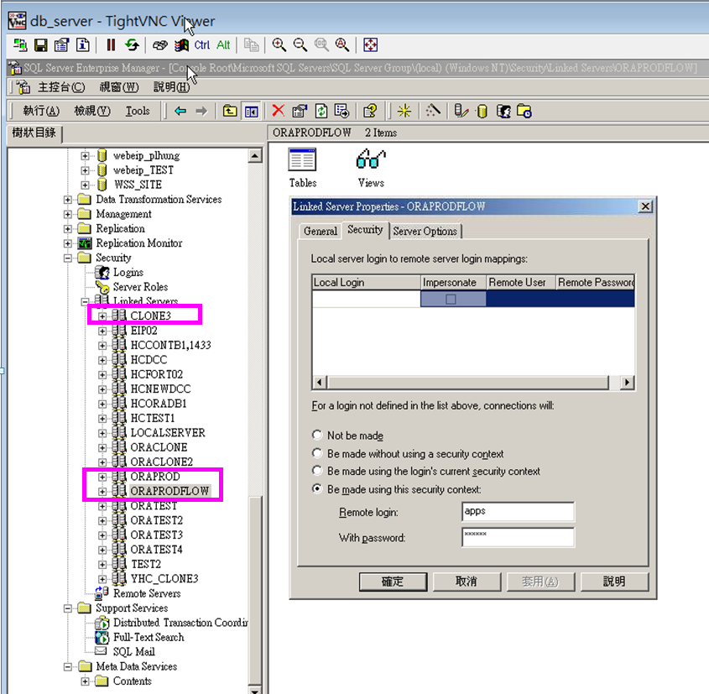
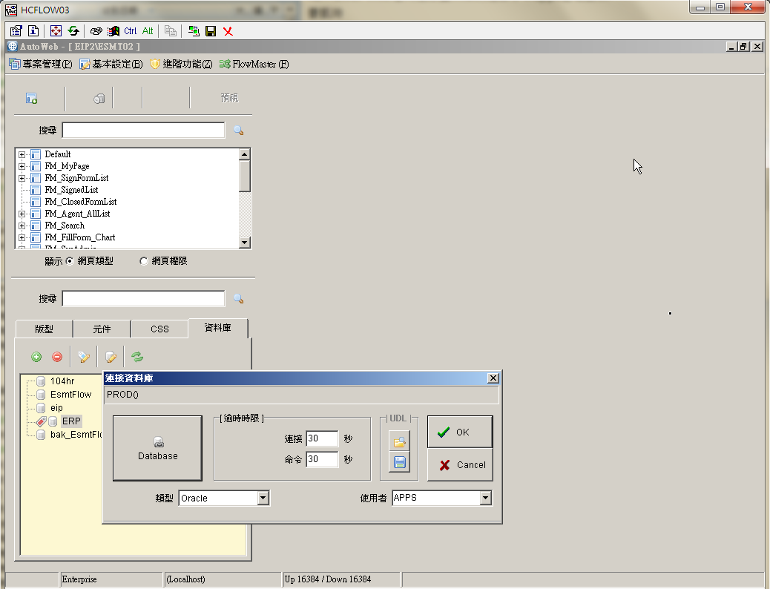
主機 | 檔案路徑 | 連線字串名稱 | 用途 | Owner | 狀態 | 完成日
hcweb001 | C:\Inetpub\wwwroot\EIP\web.config | ERP、ERPORA、CLONE5 | EIP Web Form 連線字串設定 | 小碧 | 已完成 | 2019-08-15 |  | 新人類 FLOW 連線字串設定
hcweb001 | C:\Inetpub\wwwroot\ERP\web.config | ERP、ERPORA、PROD、CLONE5 | ERP Web Form 連線字串設定 | 小碧 | 已完成 | 2019-08-15
hcweb001 | C:\Inetpub\wwwroot\EFGP\web.config | ERP、ERPORA、PROD、CLONE5 | EFGP 客製Web程式 連線字串設定 | 小碧 | 已完成 | 2019-08-15
hcweb001 | C:\Inetpub\wwwroot\oraPublic\web.config | ERP | oraDB連線字串設定 | 小碧 | 已完成 | 2019-08-15
hcweb001 | C:\Inetpub\wwwroot\WebService\web.config | ERP | 條碼列印連線字串設定 | 小碧 | 已完成 | 2019-08-15
hcweb002 | C:\Inetpub\wwwroot\EIP\web.config | ERP、ERPORA、CLONE5 | EIP Web Form 連線字串設定 | 小碧 |  |  | 測試區暫不改
hcweb002 | C:\Inetpub\wwwroot\ERP\web.config | ERP、ERPORA、PROD、CLONE5 | ERP Web Form 連線字串設定 | 小碧 |  |  | 測試區暫不改
hcweb002 | C:\Inetpub\wwwroot\EFGP\web.config | ERP、ERPORA、PROD、CLONE5 | EFGP 客製Web程式 連線字串設定 | 小碧 |  |  | 測試區暫不改
hcweb002 | C:\Inetpub\wwwroot\oraPublic\web.config | ERP | oraDB連線字串設定 | 小碧 |  |  | 測試區暫不改
hcweb002 | C:\Inetpub\wwwroot\WebService\web.config | ERP | 條碼列印連線字串設定 | 小碧 |  |  | 測試區暫不改
hcflow03 | D:\Inetpub\WWWRoot\WebEIP2\ESMT02\web.config | ConnERP | 新人類 FLOW 連線字串設定 | 小碧 |  |  | 已無使用ERP
hcflow03 | AutoWeb V3 企業版編輯端→EIP2\ESMT02\資料庫\ | ERP | 新人類 FLOW 連線字串設定 | 小碧 |  |  | 已無使用ERP
hcflow04 | D:\Inetpub\WWWRoot\WebEIP2\ESMT02\web.config | ConnERP | 新人類 FLOW 連線字串設定 | 小碧 |  |  | 已無使用ERP
hcjobs04 | C:\JOBS\B2B\HISILICON\ET_OM_B2B_HISILICON_SN.py | DB_CONN | HISILICON CP_BIN轉檔使用 | 小碧 | 已完成 | 2019-08-15
hcjobs04 | C:\JOBS\B2B\SEAGATE\ET_ED_TG_QPM_SYSTEM.py | ERP_CONN | SEAGATE轉檔使用 | 小碧 | 已完成 | 2019-08-15
hcjobs04 | C:\JOBS\B2B_APD\B2B_APD.exe.config | ERP、CLONE5 | B2B_APD 連線字串設定 | 小碧 | 已完成 | 2019-08-15
hcjobs04 | C:\JOBS\B2B_APD\B2B_APD.vshost.exe.config | ERP、CLONE5 | B2B_APD 連線字串設定 | 小碧 | 已完成 | 2019-08-15
hcjobs04 | C:\JOBS\B2B_CUST_PO\B2B_CUST_PO.exe.config | ERP、PROD、CLONE5 | B2B_CUST_PO 連線字串設定 | 小碧 | 已完成 | 2019-08-15
hcjobs04 | C:\JOBS\B2B_CUST_PO\B2B_CUST_PO.vshost.exe.config | ERP、PROD、CLONE5 | B2B_CUST_PO 連線字串設定 | 小碧 | 已完成 | 2019-08-15
hcjobs04 | C:\JOBS\B2B_Process\B2B_Process.exe.config | PROD、CLONE5 | B2B 連線字串設定 | 小碧 | 已完成 | 2019-08-15
hcjobs04 | C:\JOBS\B2B_Process\B2B_Process.vshost.exe.config | PROD、CLONE5 | B2B 連線字串設定 | 小碧 | 已完成 | 2019-08-15
hcjobs04 | C:\JOBS\B2B_WIP_MTK\B2B_WIP_MTK.exe.config | ERP、CLONE5 | B2B_WIP_MTK 連線字串設定 | 小碧 | 已完成 | 2019-08-15 | 20190829合併到B2B_APD中
hcjobs04 | C:\JOBS\B2B_WIP_MTK\B2B_WIP_MTK.vshost.exe.config | ERP、CLONE5 | B2B_WIP_MTK 連線字串設定 | 小碧 | 已完成 | 2019-08-15 | 20190829合併到B2B_APD中
hcjobs04 | C:\JOBS\dailyRateBOT\botbank_getrate.py | DB_CONN | 台銀每日匯率連線字串設定 | 小碧 | 已完成 | 2019-08-15
hcjobs04 | C:\JOBS\dailyRateBOT-clone3\botbank_getrate.py | DB_CONN | 台銀每日匯率連線字串設定 | 小碧 |  |  | 測試區暫不改
hcjobs04 | C:\JOBS\dailyrateCustom\custom_getrate2_prod.py | conn1 | 海關三旬匯率連線字串設定 | 小碧 | 已完成 | 2019-08-15
hcjobs04 | C:\JOBS\dailyrateCustom\custom_getrate2_clone3.py | conn1 | 海關三旬匯率連線字串設定 | 小碧 |  |  | 測試區暫不改
hcjobs04 | C:\JOBS\ET_HR_POS_DATA_SYNC\ET_HR_POS_DATA_SYNC.exe.config | PROD、CLONE5 | 門禁刷卡資料同步 連線字串設定 | 小碧 | 已完成 | 2019-08-15
hcjobs04 | C:\JOBS\ET_HR_POS_DATA_SYNC\ET_HR_POS_DATA_SYNC.vshost.exe.config | PROD、CLONE5 | 門禁刷卡資料同步 連線字串設定 | 小碧 | 已完成 | 2019-08-15
hcjobs04 | C:\JOBS\ET_IT_EIP_TO_FLOW_SYNC\ET_IT_EIP_TO_FLOW_SYNC.exe.config | FLOW | MYESMT→FLOW組織同步 連線字串設定 | 小碧 | 已完成 | 2019-08-15
hcjobs04 | C:\JOBS\ET_IT_EIP_TO_FLOW_SYNC\ET_IT_EIP_TO_FLOW_SYNC.vshost.exe.config | FLOW | MYESMT→FLOW組織同步 連線字串設定 | 小碧 | 已完成 | 2019-08-15
hcjobs04 | C:\JOBS\ET_IT_HR_TO_EEP_SYNC\ET_IT_HR_TO_EEP_SYNC.exe.config | ERP、EEP | 104→EEP組織同步 連線字串設定 | 小碧 | 已完成 | 2019-08-15
hcjobs04 | C:\JOBS\ET_IT_HR_TO_EEP_SYNC\ET_IT_HR_TO_EEP_SYNC.vshost.exe.config | ERP、EEP | 104→EEP組織同步 連線字串設定 | 小碧 | 已完成 | 2019-08-15
hcjobs04 | C:\JOBS\ET_IT_HR_TO_EFGP_SYNC\ET_IT_HR_TO_EFGP_SYNC.exe.config | ERP、EFGP | 104→EFGP組織同步 連線字串設定 | 小碧 | 已完成 | 2019-08-15
hcjobs04 | C:\JOBS\ET_IT_HR_TO_EFGP_SYNC\ET_IT_HR_TO_EFGP_SYNC.vshost.exe.config | ERP、EFGP | 104→EFGP組織同步 連線字串設定 | 小碧 | 已完成 | 2019-08-15
hcjobs04 | C:\JOBS\ET_IT_HR_TO_EFGP_SYNC-clone3\ET_IT_HR_TO_EFGP_SYNC.exe.config | ERP、EFGP | 104→EFGP組織同步 連線字串設定 | 小碧 |  |  | 測試區暫不改
hcjobs04 | C:\JOBS\ET_IT_HR_TO_EFGP_SYNC-clone3\ET_IT_HR_TO_EFGP_SYNC.vshost.exe.config | ERP、EFGP | 104→EFGP組織同步 連線字串設定 | 小碧 |  |  | 測試區暫不改
hcjobs04 | C:\JOBS\ET_ML_POS_MACHINE_RECORD\ET_ML_POS_MACHINE_RECORED.exe.config | PROD、CLONE5 | 訂餐刷卡資料同步 連線字串設定 | 小碧 | 已完成 | 2019-08-15 |  | EFGP系統連線字串設定
hcjobs04 | C:\JOBS\ET_ML_POS_MACHINE_RECORD\ET_ML_POS_MACHINE_RECORED.vshost.exe.config | PROD、CLONE5 | 訂餐刷卡資料同步 連線字串設定 | 小碧 | 已完成 | 2019-08-15
hcjobs04 | C:\JOBS\pmm\gen_employee.py | conn1 | gen employee and org data for pmm mail audit system | 小碧 | 已完成 | 2019-08-15
hcjobs04 | C:\JOBS\pmm\gen_organization.py | conn1 | gen employee and org data for pmm mail audit system | 小碧 | 已完成 | 2019-08-15
hcjobs04 | C:\JOBS\TANGO\ET_ED_TG_PUBLIC.py | DB_CONN | 測試資料轉TANGO XML格式 連線字串設定 | 小碧 | 已完成 | 2019-08-15
hcjobs04 | C:\JOBS\TANGO_TEST\ET_ED_TG_PUBLIC.py | DB_CONN | 測試資料轉TANGO XML格式 連線字串設定 | 小碧 |  |  | 測試區暫不改
hcjobs05 | C:\JOBS\TANGO\ET_ED_TG_PUBLIC.py | DB_CONN | 測試資料轉TANGO XML格式 連線字串設定 | 冠豪 | 已完成 | 2019-08-15
hceafl02 | EFGP 系統連線字串設定 | ERP | EFGP系統連線字串設定 系統管理員裡的資料來源設定 | 凱玲 | 已完成 | 2019-08-15 | EFGP 更改連線DB步驟
hceafl02 | C:\EasyFlowGP_Install\EFGP_5.6.1.1\Tools\SyncOrg\Wizard\conf\SyncTable.properties | switchDbPassword、nanaDbPassword、formalDbPassword | 組織同步程式 | 凱玲 | 已完成 | 2019-08-15
hceafl01 | EFGP 系統連線字串設定 | ERP | EFGP系統連線字串設定 系統管理員裡的資料來源設定 | 凱玲 |  |  | 測試區暫不改
hceafl01 | C:\EasyFlowGP_Install\EFGP_5.6.1.1\Tools\SyncOrg\Wizard\conf\SyncTable.properties | switchDbPassword、nanaDbPassword、formalDbPassword | 組織同步程式 | 凱玲 |  |  | 測試區暫不改
HCEEP001 | EEP .NET Server DB Manager | ERP、EEP | EEP系統連線字串設定 | 凱玲 | 已完成 | 2019-08-15
HCEEP001 | C:\Program Files (x86)\Infolight\EEP2015\JQWebClient\ERPWEB\ashx\web.config | ERPORA、EEPORA | EEP系統連線字串設定 | 凱玲 | 已完成 | 2019-08-15
HCEEP002 | EEP .NET Server DB Manager | ERP、EEP | EEP系統連線字串設定 | 凱玲 |  |  | 測試區暫不改
HCEEP002 | C:\Program Files (x86)\Infolight\EEP2015\JQWebClient\ERPWEB\ashx\web.config | ERPORA、EEPORA | EEP系統連線字串設定 | 凱玲 |  |  | 測試區暫不改
hcsmart8 | Smart Query連線資料設定 | ERP、PROD、WORKFLOW | Smart Query連線資料設定 | 冠豪 | 已完成 | 2019-08-15
hcsmart7 | Smart Query連線資料設定 | ERP、CLONE5、WORKFLOW | Smart Query連線資料設定 | 冠豪 |  |  | 測試區暫不改 | EEP .NET Server DB Manager
hcsmart3 | Smart Query連線資料設定 | ERP、CLONE5、WORKFLOW | Smart Query連線資料設定 | 冠豪 |  |  | 測試區暫不改
db_server | ORAPRODFLOW: EIP 資料 for DCC使用之設定(代理人) ORAPROD: 不確定目前是否有在使用, 一併更改 設定可參考db_server.docx | ORAPRODFLOW, ORAPROD, CLONE5 | ORAPRODFLOW: EIP 資料 for DCC使用之設定(代理人) ORAPROD, CLONE3: 不確定目前是否有在使用, 一併更改 | 維志 | 已完成 | 2019-08-15
HCEGV001 | UEC加值中心-資料庫設定 |  | EGV測試區 | 俞文 |  |  | 暫時不換
HCEGV002 | UEC加值中心-資料庫設定 |  | EGV正式區 | 俞文 |  |  | 暫時不換
HCRDS001 | C:\ERP\ 目錄權限(含本機的administrator群組) |  |  | 言行 | 已完成 | 2019-08-13
hcweb001 | C:\Inetpub\wwwroot\EIP\web.config | userName="elitemt\queryworker" |  | 小碧 | 已完成 | 2019-08-13
hcweb001 | C:\Inetpub\wwwroot\ERP\web.config | userName="elitemt\jobworker" |  | 小碧 | 已完成 | 2019-08-13
hcweb001 | C:\Inetpub\wwwroot\oraPublic\web.config | userName="elitemt\jobworker" |  | 小碧 | 已完成 | 2019-08-13
hcweb002 | C:\Inetpub\wwwroot\EIP\web.config | userName="elitemt\queryworker" |  | 小碧 | 已完成 | 2019-08-13
hcweb002 | C:\Inetpub\wwwroot\ERP\web.config | userName="elitemt\jobworker" |  | 小碧 | 已完成 | 2019-08-13
hcweb002 | C:\Inetpub\wwwroot\oraPublic\web.config | userName="elitemt\jobworker" |  | 小碧 | 已完成 | 2019-08-13
hcsmart8 | C:\inetpub\wwwroot\Smart-Query\web.config | userName="ELITEMT\queryworker" |  | 言行 | 已完成 | 2019-08-13
hcsmart7 | C:\inetpub\wwwroot\Smart-Query\web.config | userName="ELITEMT\queryworker" |  | 言行 | 已完成 | 2019-08-13
hcsmart3 | C:\inetpub\wwwroot\Smart-Query\web.config | userName="ELITEMT\queryworker" |  | 言行 | 已完成 | 2019-08-13
hcsfu001 | C:\jobs2\rdfile_moveout\rdfile_process.py | DB_CONN_STR | Rd file 轉出使用rd file move out | 珣華 | 已完成 | 2019-08-15
hcsfu001 | C:\jobs2\rdlfile_moveout\rdlfile_process.py | DB_CONN_STR | Rdl file 轉出使用rdl file move out | 珣華 | 已完成 | 2019-08-15
hcjobs05 | C:\JOBS\mosa_cdr_gather\program\mosa_cdr_mail.py | DB_CONN_STR | mosa_cdr program | 珣華 | 已完成 | 2019-08-21
hcjobs05 | C:\JOBS\mosa_cdr_gather\program\mosa_cdr2db_settings.py | DB_CONN_STR | mosa_cdr program | 珣華 | 已完成 | 2019-08-21

